MISE A JOUR
FONCTIONNEMENT (voir impression d'écran ci-après)

1 - METTRE A JOUR LES CONGES ACQUIS
 | LE 01 JANVIER 2018 (laisser les congés restants de l'année précédente)
 | LE 01 JUIN 2018 (réactualiser les jours acquis en additionnant les jours restant asquis au 1er janvier et ajoutant les congés acquis au 1er juin)

2 - Pour noter un congé => COPIER COLLER LE TYPE DE CONGE sur case correspondante à la ligne de la personne et la colone de la date

3 - LE DECOMPTE SE FAIT DE MANIÈRE AUTOMATIQUE
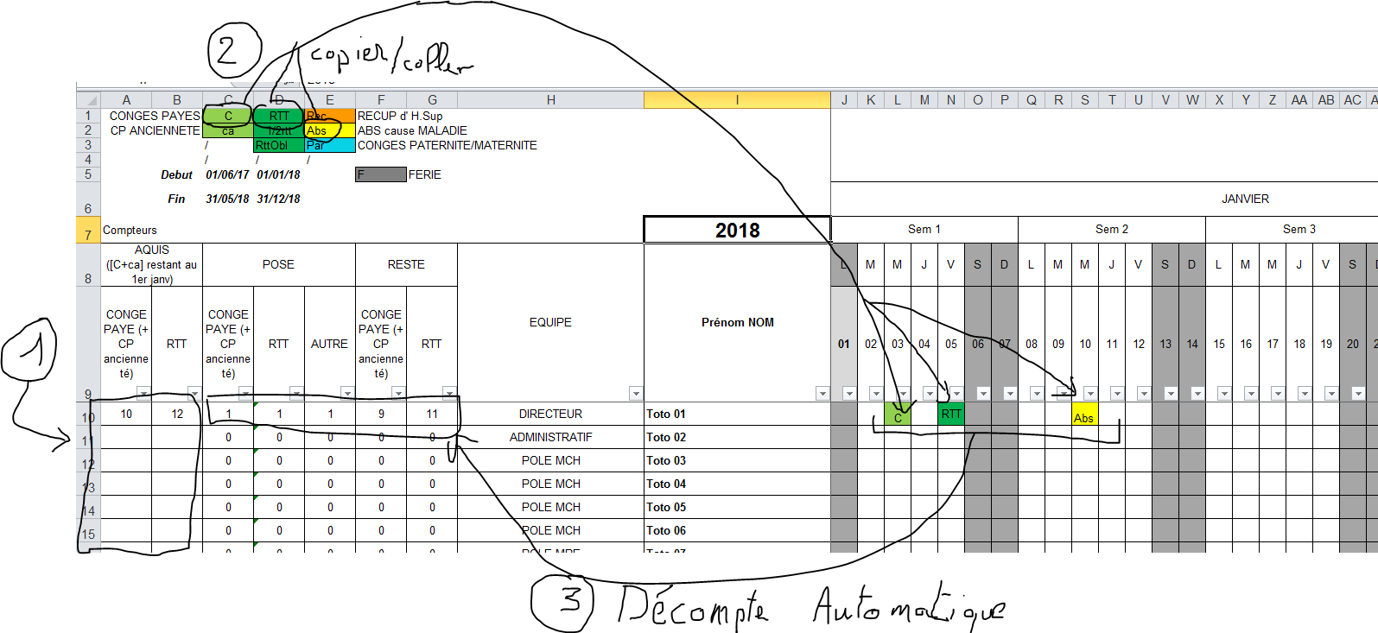

Chaque année > Mettre à jour le calendrier & les jours férié en début d'année (nota : faire attention à ajouter une colone les années bisestiles et vérifier les formules)
A chaque changement dans l'équipe > ajouter ou supprimer une ligne par collaborateur

NOTAS de l'auteur du fichier :
 | Salut,
 | Pour mémoire, tu as téléchargé ce fichier depuis cette vidéo Youtube :
 |  | https://www.youtube.com/watch?v=YkUYaEGIwYg
 | Ce fichier t'est offert par Vincent Malavelle du blog www.outlookgpsfastoche.fr
 |  | http://outlookgpsfastoche.fr/
 | Je te laisse jeter un œil à ma boutique de formation en ligne (pour gagner du temps au bureau, efficacité et bureautique)
 |  | https://outlookgpsfastoche.kneo.me/shop
 | Tu en apprendra déjà d'avantage sans forcément acheter une formation puisqu'un module gratuit est souvent disponible sur la page de présentation de chacune des formations !
 | Enjoy !
 | A+
 | Vincent

